상품제안서
손거울 미니거울 거울빗 머리빗거울머리빗 | 상품코드: F30476

 |  |  |  |  |  |  | 02-412-0044 | www.easy1.co.kr
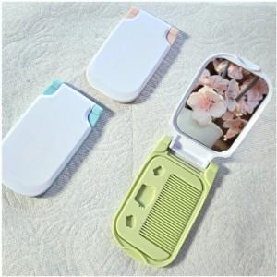

【상세/제작정보】

【인쇄/포장옵션】 | 실크, 풀칼라, 개별인쇄 / OPP(비닐)

【공급단가】 | 수량 | 500~ | 1,000~ | 3,000~ | 5,000~ | 10,000~
*VAT별도 | 단가 | 560원 | 550원 | 540원 | 520원 | 510원

【상품 URL】 | http://www.easy1.co.kr/src/goods_detail.php?gdno=30476

